Задание 1
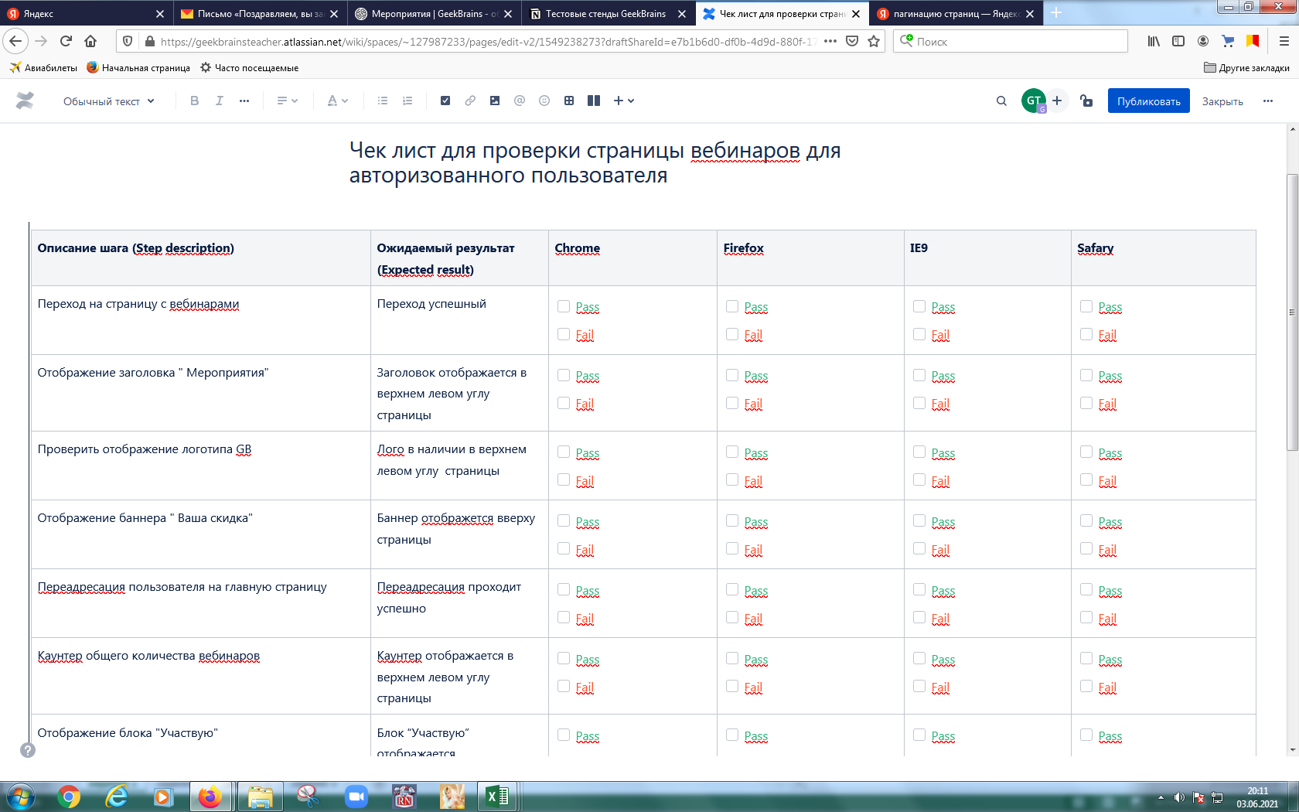
Задание 1: Создать страницу в Confluence с набором верхнеуровневых проверок (чек-лист) для тестирования веб-приложения (можно взять страницу "Вебинары" платформы ГБ) в нескольких браузерах (Chrome, Firefox, IE, Safari). Приложите скриншот созданного чек-листа. Один из примеров оформления приложен ниже

 | 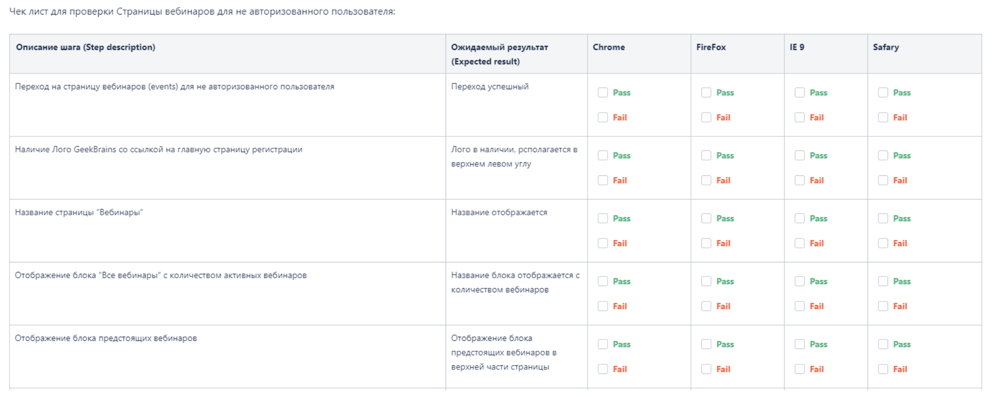 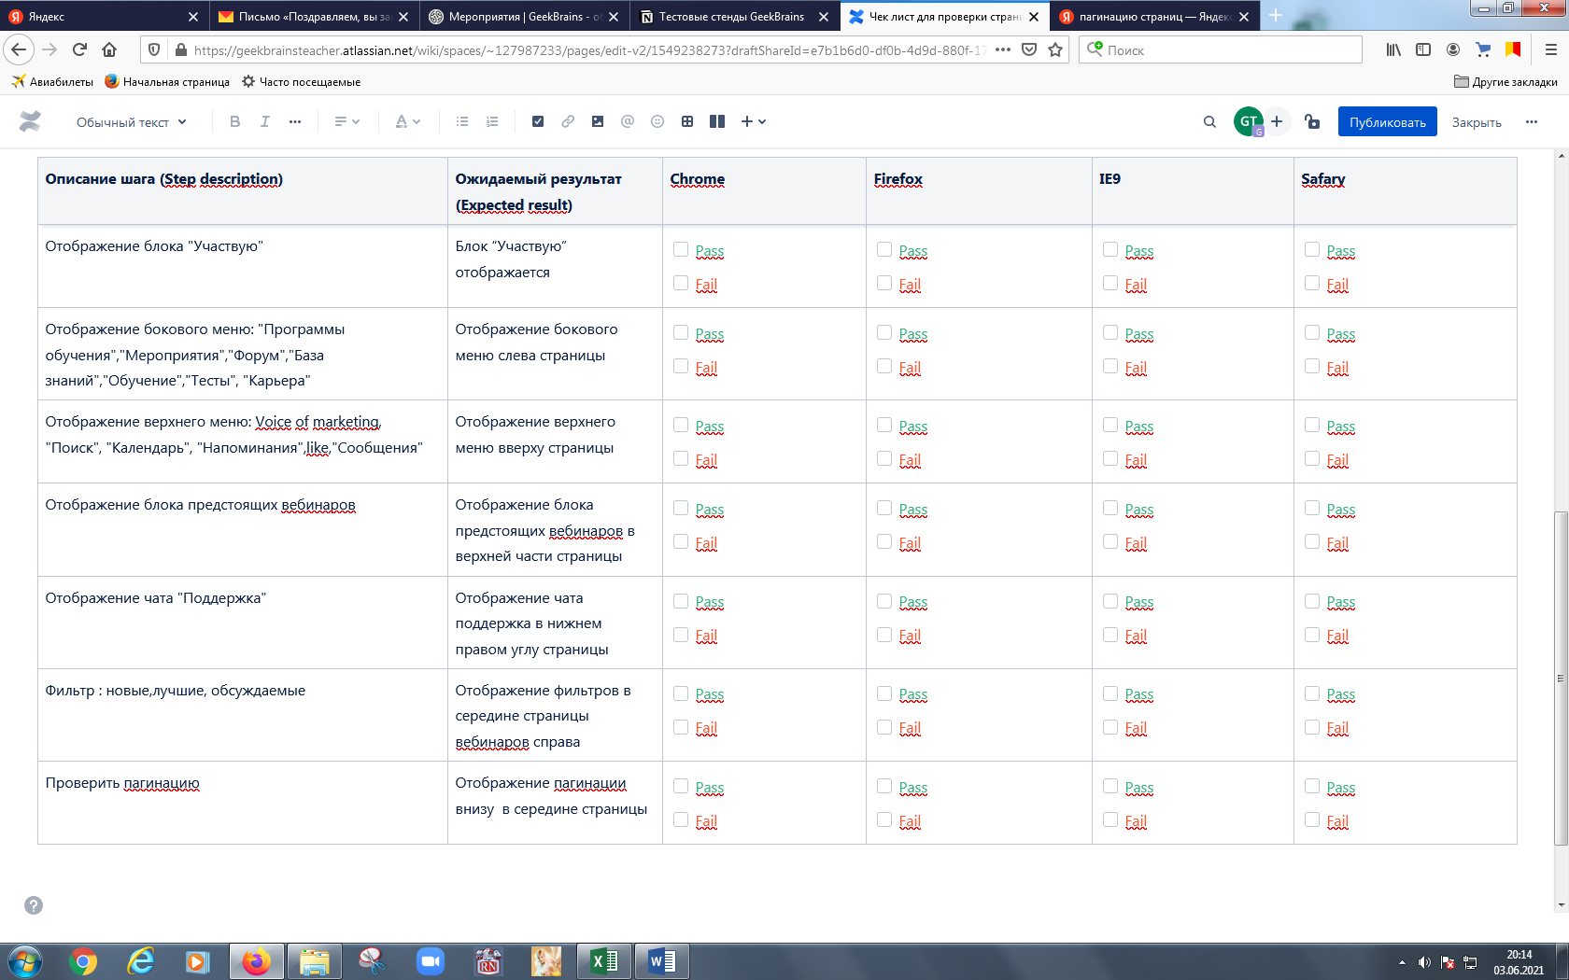 Место для скриншота чек-листа

Задание 3
Задание 3* (необязательное). Внести тест-кейсы в TestIT в проект (название проекта уточнить у преподавателя). Приложить скриншот Преподавателю: - Необходимо создать проект в TestIT (см. доступ в https://www.notion.so/geekbrainsru/985379c16da749169f41597fb0ec45c1?v=867363b375e1482da8ac88b0a64f31e6)

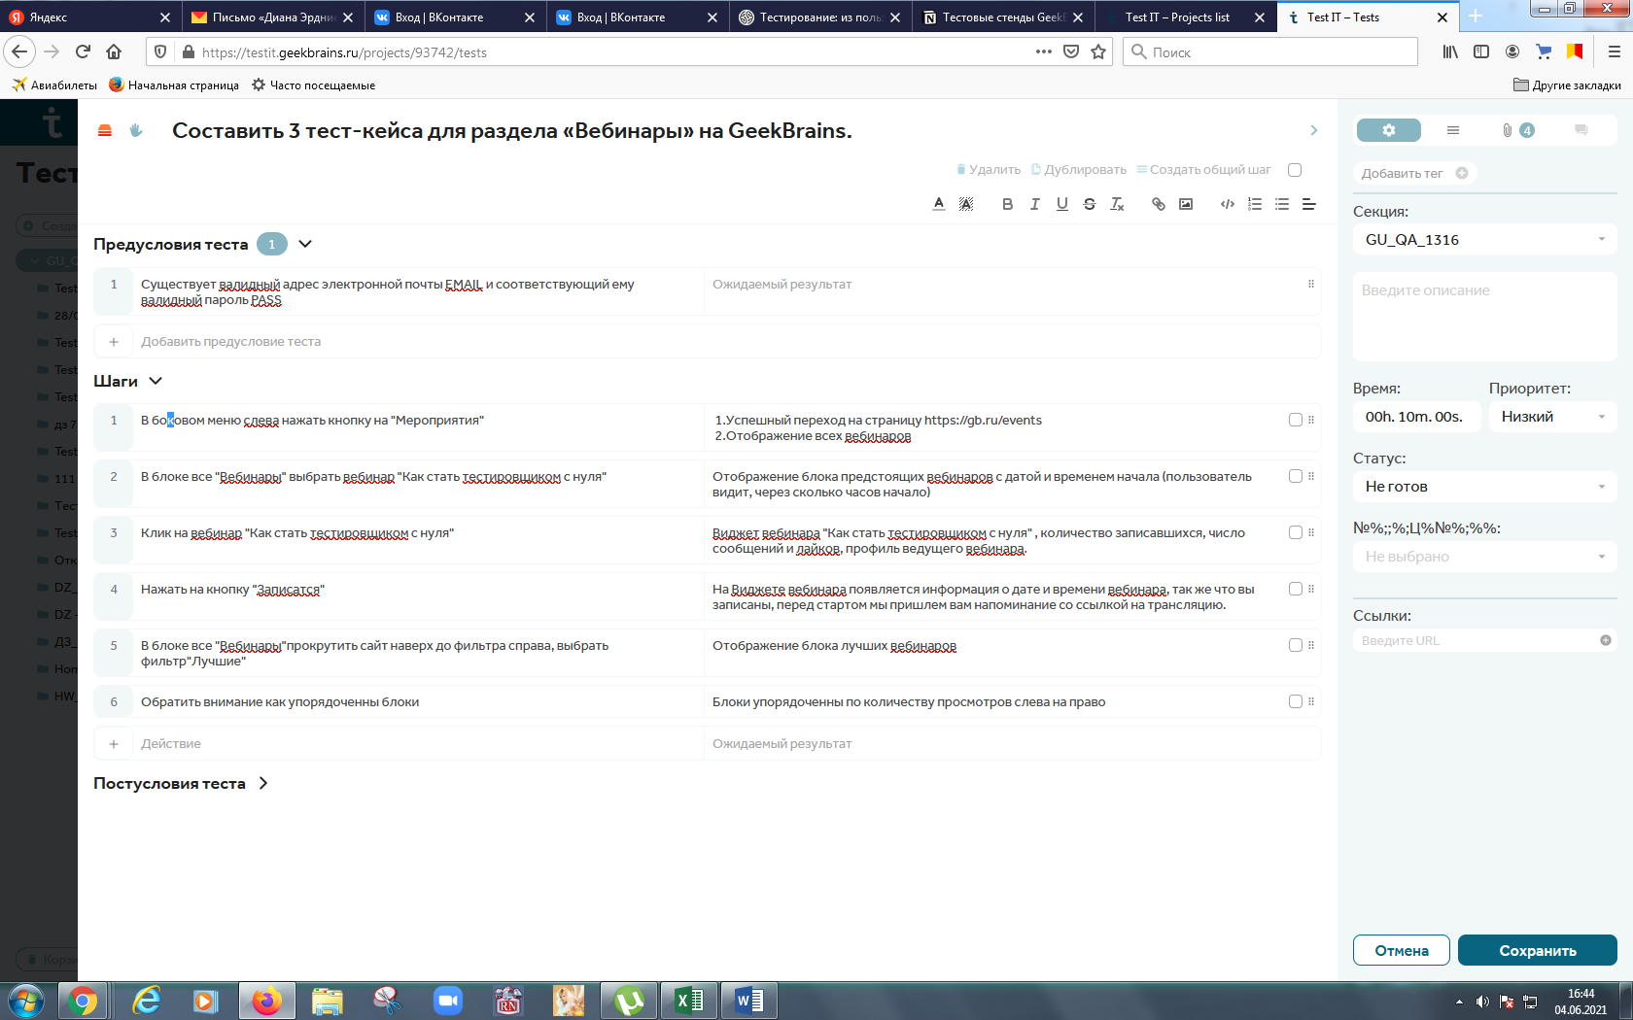 Место для скриншота чек-листа

